Sheet
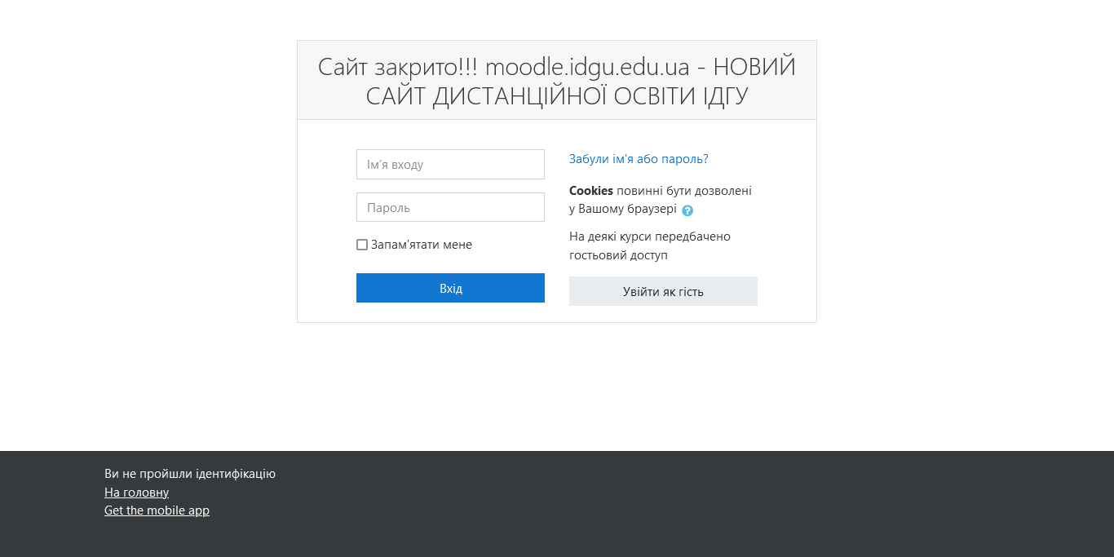
Довідка про наповнення курсу в системі Moodle ІДГУ

Назва курсу | Сучасна англійська мова
Прізвище та ім’я автора курсу | Вдовенко Тетяна Олександрівна
Адреса розміщення | https://idgu.in.ua/course/view.php?id=301

Лекції(кількість) | не передбачено | год.
Плани семінарських (кількість) | не передбачено | год.
Практичних | 48/48 | год.
Лабораторних | не передбачено | год.
Форма контролю | Залік | год.
Резюме про наповнення курсу
Курс наповнено різноманітними матеріалами, додатковими ресурсами, засобами комунікації зі студентами, засобами встановлення рівня якості з окремих тем і з курсу взагалі

Містить лише елементи зазначені у навантажені ( лекція, практичні/лабораторні/семінар/, МКР, екзамен) без використання можливостей системи

Курс наповнено хаотично, обсяг матеріалів і завдань мінімальний. Рекомендується суттєве доопрацювання

Підпис адміністратора системи |  | __________________________________________________

 |  |  | Додаток: скрин зазначеного курсу

